分表
说明：当一张表数据巨大时，不管如何优化，查询也会相当慢
解决：1-增加查询缓存，2-使用分表技术（水平分表，垂直分表，分区（见分区sheet表））
分表技术
分类 | 说明 | 代码示例 | 示例
水平分表 | 手动创建多张表，通过PHP算法判断实现读写 | #建表 create table order1(id int primary key auto_increment,content text)charset=utf8; create table order2(id int primary key auto_increment,content text)charset=utf8; create table order3(id int primary key auto_increment,content text)charset=utf8; #应用层编写逻辑代码插入数据 #获取用户编号 $uid = 1; #准备数据 $orderInfo = str_shuffle('dfasdfdsf1sdasdafsdf'); #入库（注：水平分表） $table = 'order'.($uid % 3 + 1); //3指现有数据库数量:0-表1,1-表2,2-表3 $pdo = new PDO('mysql:dbname=db1', 'root', 'root'); $rs = $pdo->exec("insert into $table values (null, '{$orderInfo}')"); var_dump($rs); | 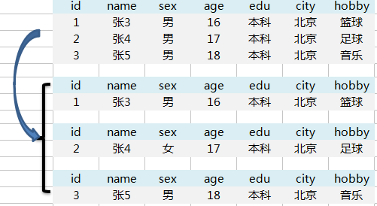
垂直分表 | 将表字段拆分到其他表中； 将表中字段分为常用字段和不常用字段 | #建表 create table sheet1(id, name, sex,age); create table sheet2(id, edu, city, hobby); #... | 